Sheet1
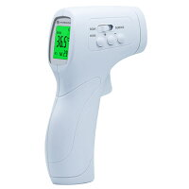
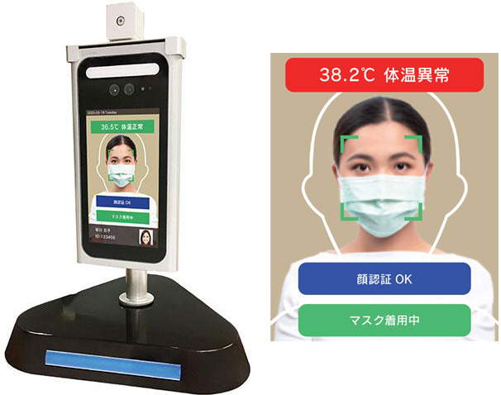
生成AI
 | AIチャット
 |  | ⇒ | 生成AIを活用したチャットサービス。
 |  |  | ユーザーがチャット形式で質問文を入力し、それに対応する回答を返してくれる。
 |  |  | 人の意思が介在しない「数学問題」や「漢字の読み方」などの回答を得意とする。
 |  |  | その反面、AIが学習していない「最新技術や近日の事件」や、人によって回答が異なる「美味しい料理のレシピ生成」などを不得意とし、
 |  |  | 過去に存在しない出来事を話したり、的外れな回答を行うことがある。

 |  |  | 活用サービス例は以下
 |  |  |  | ・ | ChatGPT(チャットGPT)
 |  |  |  |  |  | ⇒ | ChatGPTは、アメリカのAI研究所であるオープンAIが開発した会話型 AIサービス。
 |  |  |  |  |  |  | 2022年11月までのデータを学習済みであり、チャット形式で質問を行うことができる。

 |  |  |  |  |  |  | 活用画像
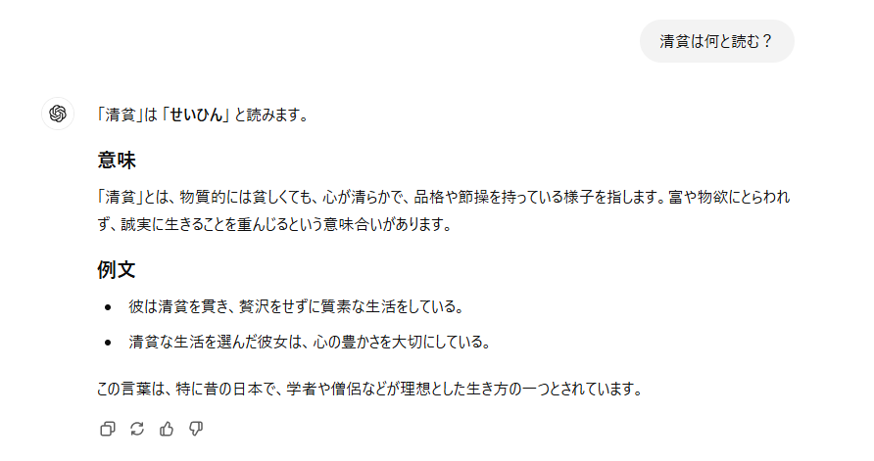
①質問文を入力する

②質問に対する回答がされる

 |  |  |  | ・ | Copilot(コパイロット)
 |  |  |  |  |  | ⇒ | CopilotはMicrosoft社が提供するAIアシスタント。
 |  |  |  |  |  |  | Microsoft 365のWordやExcel、PowerPointなどのアプリケーションと連携して使用することが可能。

 |  |  |  |  |  |  | 活用画像

①質問文を入力する

②質問に対する回答がされる

 | 画像生成
 |  | ⇒ | AI技術を活用した、画像やイラストを自動的に生成するシステム
 |  |  | 表現したいイメージや要素などを入力することで、それに応じた画像を作成してくれる。
 |  |  | アニメのようなイラストから、実際の写真のような画像まで作成できる。
 |  |  | 絵が描けない人などでも簡単に画像が作成できることから人気がある。
 |  |  | 一部のサービスは商用利用できないため注意が必要。

 |  |  | 活用サービス例は以下
 |  |  |  | ・ | Adobe Firefly
 |  |  |  |  |  | ⇒ | Adobe FireflyはAdobe Creative Cloud の一部として含まれる生成機械学習モデル。
 |  |  |  |  |  |  | 現在テスト番を公開中。

 |  |  |  |  |  |  | 活用画像
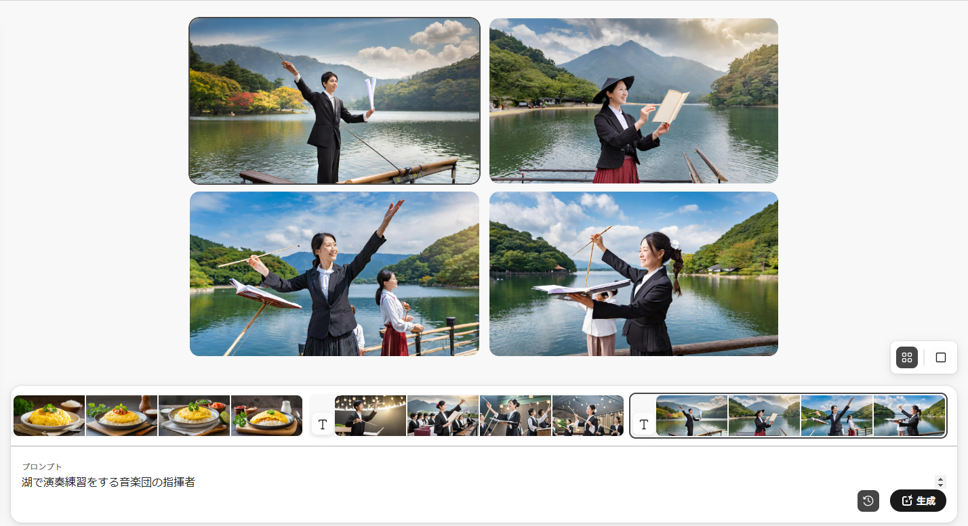

②テーマに沿った画像が生成される

①生成する画像のテーマを入力する

 | AI翻訳
 |  | ⇒ | 入力・認識した文章を別言語に翻訳するサービス。
 |  |  | 少し前から存在し、利用者も多いが実はAI技術が利用されている。
 |  |  | 異なる言語への変換ができるが、変換の精度が悪い場合があり、
 |  |  | 変換後の文章が崩れていたり、意味不明な文章になる場合がある。

 |  |  | 活用サービス例は以下
 |  |  |  | ・ | DeepL(ディープエル)翻訳
 |  |  |  |  | ⇒ | DeepL翻訳は、DeepL SEが開発した翻訳ツール。
 |  |  |  |  |  | 他翻訳サービスと比較し、高精度かつニュアンスを読み取る翻訳が可能。

 |  |  |  |  |  | 活用画像
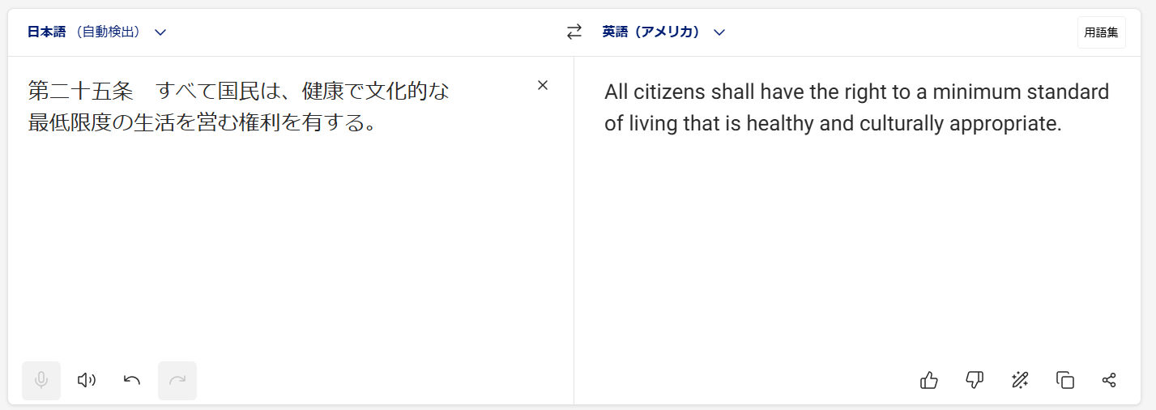

①変換したい文章を入力する

②入力した文章が別言語に翻訳される

 |  |  |  | ・ | Google(グーグル)翻訳
 |  |  |  |  | ⇒ | Googleが提供する無料の自動翻訳ツール。
 |  |  |  |  |  | もともとはAIを搭載していなかったが、2016年からAIが実装された。
 |  |  |  |  |  | Googleの検索結果画面からも翻訳が行えるため、他サービスと比較して敷居が低い。

 |  |  |  |  |  | 活用画像

①変換したい文章を入力する
②入力した文章が別言語に翻訳される

顔認証AI
 | ⇒ | カメラなどで顔を読み取り、目や鼻などの位置や大きさを照合し、認証者を識別するサービス。
 |  | 対象人物の識別のみではなく、年齢や性別、感情といった内面的なものまで識別が可能。

 |  | 活用サービス例は以下
 |  |  | ・顔認証ロック
 |  |  |  | ⇒ | スマホなどで、認証者の替えをカメラに映すことでロックを解除する機能。
 |  |  |  |  | 少し前から存在するが、似た顔で解除できる場合があったり、
 |  |  |  |  | スマホを見るという動作を行っただけでロックが解除できてしまうなどの問題でセキュリティの有効性は低いとみられている場合がある。

 |  |  | ・体温検知
 |  |  |  | ⇒ | 病院などで映像から、映った人の遠赤外線を検知して体温を測定するシステム。
 |  |  |  |  | 病院入り口などに設置されている場合が多い。
 |  |  |  |  | おおよそ1秒未満で測定を完了させることができ、迅速な測定が可能。
 |  |  |  |  | 少し前に存在したガンタイプ検温器は±1℃ほどばらつきがあったが、顔認証型は±0.3℃と制度が上昇している。

 |  |  |  |  | ガンタイプ検温器 |  |  | 顔認証検温器

生成AI_ChatGPT_歴史

OpenAIのロゴ
１. | ChatGPTの概要

 |  | ChatGPT（チャットジーピーティー）は、OpenAIにより開発された人工知能チャットボットであり、生成AIの一種である。
 |  | マルバツゲームの相手をしたり、Linuxシステムをエミュレートすることができたり、プログラミングやデバッグを行うことができる。
 |  | また、音楽、小説、脚本、詩、歌詞や作文などの創作活動もできる。
 |  | その上、特定のテストに対して、人間と同水準かそれ以上の回答ができることがあるなど、幅広い機能を備えている。
 |  | しかし、一見自然に見えるが事実とは異なる回答を生成する現象（ハルシネーション）や、脱獄により違法行為に利用できる回答を生成するなどの欠点も存在する。
 |  | 近年では文章だけでなく、同じくOpenAIによって開発された深層学習モデル「DALL·E」を利用して画像処理機能が実装された。

２. | ChatGPTの歴史

 |  | ChatGPTは OpenAI社が開発したテキスト生成AI「GTP-3.5」を活用したチャット形式のWebサービスとして、2022年11月30日に公開された。
 |  | 当初はプロトタイプとして公開され、幅広い分野の質問に詳細な回答を生成できることから、公開後5日間で利用者数が100万人、2ヶ月で1億人を突破するなど注目を集めた。
 |  | 2023年1月には、2019年からOpenAI社に多額の投資を行ってきた Microsoft社が、100億ドル規模の追加投資を行ったことでも話題となった。

3. | GPTの歴史
GPT-1
GPT-2
GPT-3
GPT-3.5
GPT-4
2018年
2019年
2020年
2022年
2023年
文章の類似度の推測が可能となる
文章の生成が可能となる
文章の類似度の推測が可能となる
今モデルを搭載したChatGPTが誕生
精度が上昇し、画像や音声の処理機能が実装

 |  | ・ | GPT-1
 |  |  |  | GPTは2018年にOpenAIが発表した初期段階のモデルで、Generative Pre-trained Transformerを略したもの。
 |  |  |  | さまざまなジャンル約7,000冊を含む書籍データセット（BookCorpus）で事前学習した後、タスクに適した処理をしていく2段階モデルが特徴。

 |  | ・ | GPT-2
 |  |  |  | GPT-2ではより多くのテキストデータから事前学習を行い、高い性能を示し常識的な推論の出力を得られるまでとなった。
 |  |  |  | それにより、人間の会話を模倣したような文章を生成することが可能となった。

 |  | ・ | GPT-3
 |  |  |  | GPT-3では45TBもの膨大なテキストデータを学習に用い、アルゴリズムを高速化させることで性能が向上した。
 |  |  |  | それにより、ほとんどのタスク処理において人間と同等以上の能力を発揮することが可能となった。

 |  | ・ | GPT-3.5
 |  |  |  | 2022年11月30日に公開。
 |  |  |  | GPT-3.5では人間が違和感を覚えず非倫理的でもない回答を出力することが可能となった。
 |  |  |  | また、今モデルを搭載したChatGPTが公開された。

 |  | ・ | GPT-4
 |  |  |  | 2023年3月15日に有料版として公開。
 |  |  |  | GPT-4は従来のモデルと比較して出力精度が向上させ、誤字脱字が大幅に減り、複数指示や日本語にも対応した。
 |  |  |  | また文章の他、DALL-E 3を組み込み、画像フォーマットも処理することが可能となった。
 |  |  |  | 2023年9月20日には、画像の出力が可能になる「DALL-E 3（ダリ―スリー）」をGPTに統合することが発表された。

4. | DALL-Eの歴史

 |  | 自然言語の記述からデジタル画像を生成する、OpenAIにより開発された深層学習モデル。
 |  | 2021年1月のOpenAIによるブログの投稿により明らかにされ、GPT-3の画像生成に使用されると語られた。
 |  | 2022年4月には、より高い解像度でよりリアルな画像を生成するように設計された後継バージョンとなるDALL-E 2が発表された。
 |  | 2022年7月20日にDALL-E 2はベータ段階に入り、100万人の待機リストのメンバーに使用が制限されていたが、
 |  | 2022年9月28日に、DALL-E 2は誰でも利用可能になり、制限は撤廃された。
 |  | 2022年11月初旬、OpenAIはDALL-E 2をAPIとしてリリースし、開発者はモデルを自身のアプリケーションに統合できるようになった。
 |  | 2023年9月20日、画像の出力が可能になる「DALL-E 3（ダリ―スリー）」をGPTに統合することが発表された（同年10月16日にベータ版が公開）

 |  | ※名称は、ピクサー映画『ウォーリー』の主人公である同名のロボットと、スペインの芸術家サルバドール・ダリのかばん語である。

生成AI_ChatGPT_活用法_文章
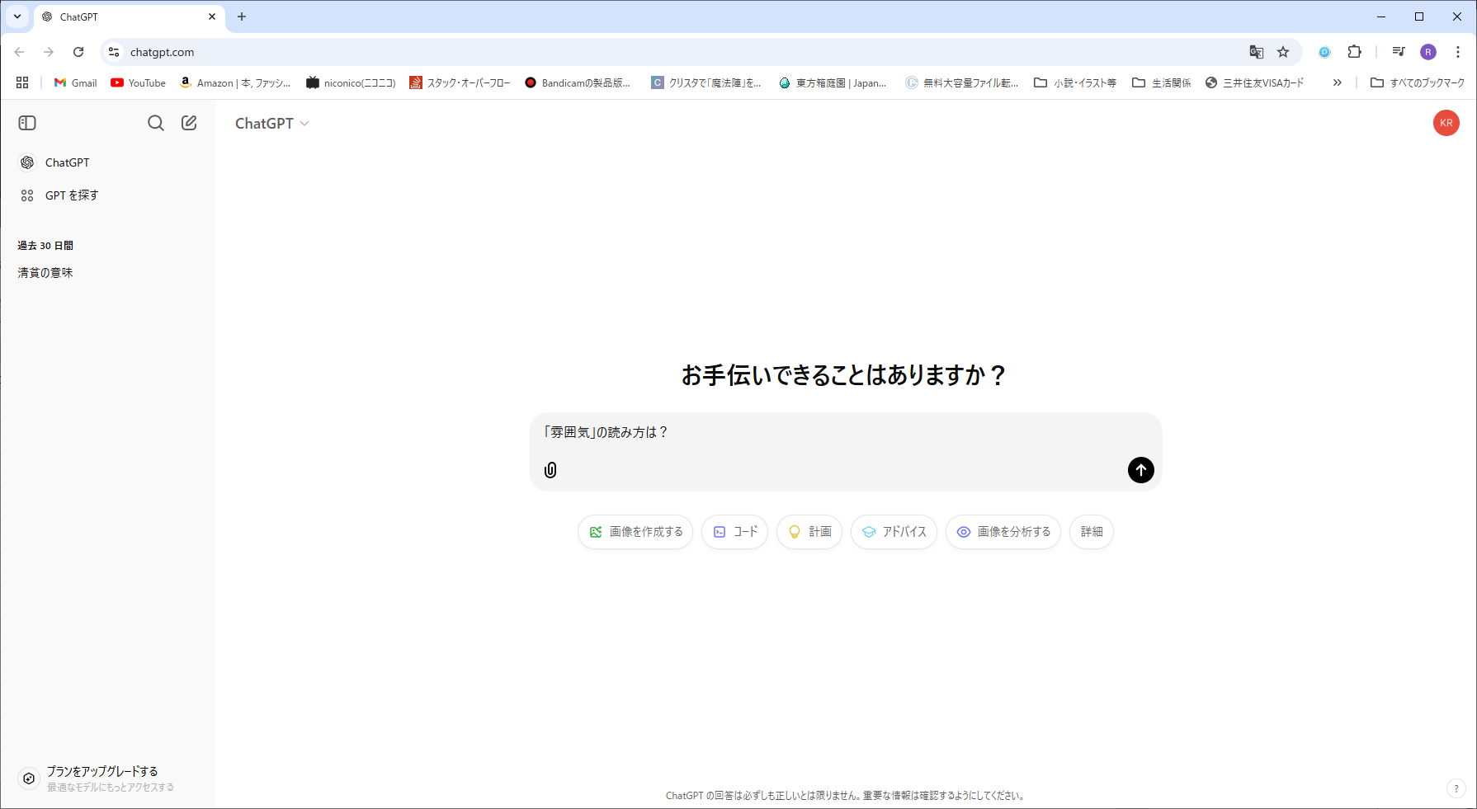
①質問文を入力する
②送信ボタンを押下

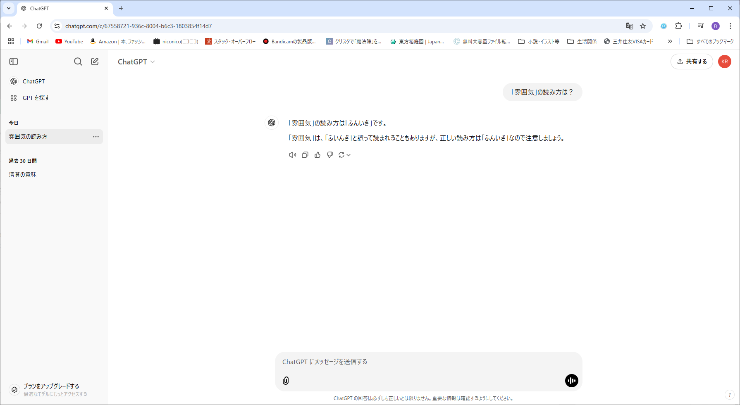
③回答が表示

生成AI_ChatGPT_活用法_画像
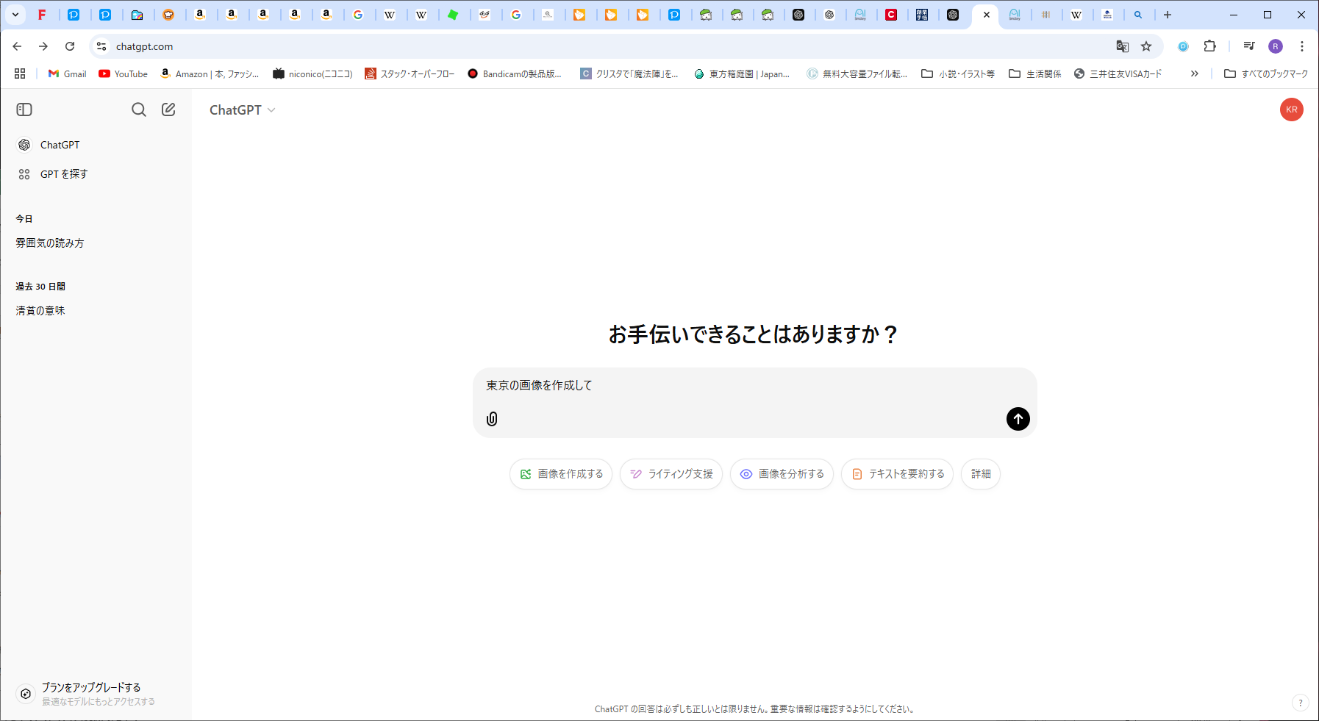
①質問文を入力する
②送信ボタンを押下

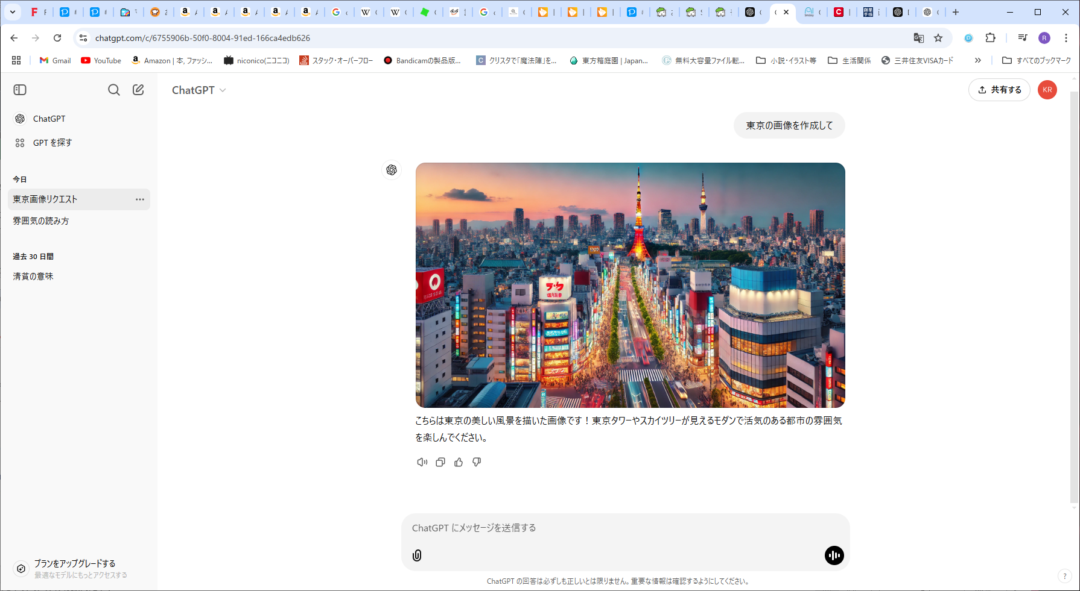
③回答が表示

